상품제안서
PGA 70수동 솔리드슬라이드 우산 | 상품코드: S07636

 |  |  |  |  |  |  | 02-713-8555 | www.synergygift.co.kr
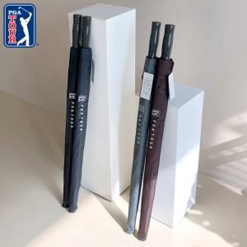 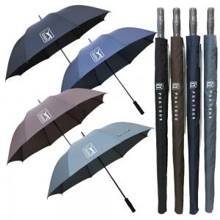

【상세/제작정보】 | 다가오는 장마철 필수 우산

【인쇄/포장옵션】 | 실크, 원단1도인쇄 / 포장불가능

【공급단가】 | 수량 | 50~ | 100~ | 500~ | 1,000~ | 2,000~
*VAT별도 | 단가 | 9,100원 | 8,960원 | 8,750원 | 8,400원 | 8,050원

【상품 URL】 | https://www.synergygift.co.kr:443/src/goods_detail.php?gdno=2820

